项目表格
类别 | 项目名称 | 主要技术栈 | 开源 | 推荐指数 | 链接
1桌面应用开发（QT/MFC） | 1 基于MFC的仿QQ源码 | 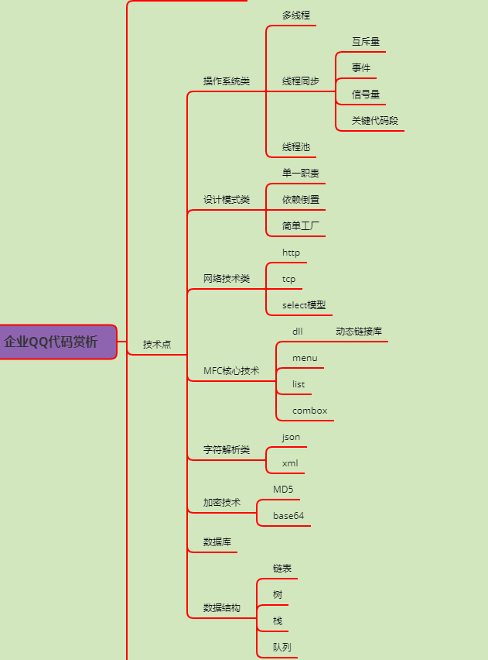 | 开源 | ★★★★
 | 2基于Qt仿QQ影音视频播放器 | Qt6、vlc库、自定义控件、第三方VLC集成、自定义窗口、多格式多协议支持、常用播放器功能。本地视频播放、网络视频播放、倍速播放、全屏/窗口播放、高仿QQ影音、vlc库封装。 | 代码开源 文档和视频教程只给学生 | ★★★★★ | https://www.bilibili.com/video/BV1eo4y1M7ck/
2 嵌入式类 | 3 华为liteos源码 | 1 C/C++语言和数据结构 2 Linux操作系统 3 TCP/IP协议、socket编程、TCP/UDP网络编程、HTTP； 4简单通信接口：UART、I2C、SPI、CAN、USB、GPIO、WiFi、SDIO芯片； 网络通信接口：以太网； 无线通信模块； 5 系统资源、时钟控制器、电源管理、异常中断控制器、nand flash控制器等模块 6 内核裁减、内核移植、交叉编译、GNU工具使用、内核调试、Bootloader制作与原理分析、根文件系统制作，以及向内核中添加自己的模块，完整的移动软件 | 不开源 | ★★★★★ | https://www.bilibili.com/video/BV1c84y1r7BH/
3 后台开发类 | 4 Redis | 1. 数据结构：包括字符串、哈希表、列表、集合、有序集合等。 2. 网络通信：通过TCP协议接受和处理客户端的请求，并返回相应的结果。 3. 多线程：通过线程池和事件驱动的方式来实现多线程处理客户端请求和内部操作。 4. 内存管理：Redis使用对象共享、对象池的内存管理机制来管理内存。 5. 持久化：提供两种持久化方式：RDB快照和AOF日志。 6. 事件驱动：使用事件驱动的方式来处理客户端请求和内部操作。它使用事件循环和事件处理器来实现非阻塞的IO操作。 7. 哨兵机制：哨兵可以检测实例的状态，并在主从切换、故障转移等场景下自动进行处理。 8. 集群模式：支持分布式存储和高可用性。 9. 命令解析和执行：支持多种命令和操作，如增删改查、事务、发布订阅等。 | 开源，源码解析也开源 | ★★★★★ | https://www.bilibili.com/video/BV1dv4y1n7BJ/
4 游戏类 | 5 喋血街头 |  | 开源 | ★★★ | https://www.bilibili.com/video/BV1Mz4y147tb/
 | 6 GLest游戏 |  | 开源 | ★★★★ | https://www.bilibili.com/video/BV1Mz4y147tb/
5 综合类 | 7 QT/FTP服务器/libevent项目 | QT LibEvent FTP协议 | 代码开源 | ★★★★ | https://www.bilibili.com/video/BV1dm4y1H7QS/
 | 8 基于多进程的云会议系统 |  | 代码开源 | ★★★★ | https://www.bilibili.com/video/BV17X4y117hF/
 | 9 基于OPenCV的CT彩超识别系统 |  | 代码开源 | ★★★ | https://www.bilibili.com/video/BV1Su41177mr/
6 自研类 | 10易播（音视频 +客户端+后台（win+linux双系统）） | 服务端：标准模板库（STL）和模板编程技术应用 多线程和多进程编程 完成端口映射和异步通信模型实战 高性能日志模块 服务器集群设计 非对称加密解密 网络通信签名技术 UML 数据流图、E-R实体关系图 ORM（对象关系映射）实现 gtest单元测试 软件架构设计和设计模式 SVN版本控制 HTTP协议实现 客户端：Qwidget；QT网络编程；QT多线程；VLC；QT定时器；Base64编解码；QT日志； | 付费项目 | ★★★★★
 | 11 网课点播系统 | ffsever libavcodec libavformat ffprobe | 付费项目 | ★★★★★
7 音视频/OpenCV | 12 Live555 | 1 RTP负责传输数据，RTCP负责控制和反馈信息。 2 RTSP协议，RTSP是用于控制流媒体会话的应用层协议。通过RTSP，客户端可以发送控制命令（如播放、暂停、跳转等）给流媒体服务器。 3 使用SDP来描述和传输会话信息。SDP包含了会话的媒体类型、编码参数、媒体流的地址等信息。 4 通过HTTP传输流媒体数据，可以在浏览器中直接播放流媒体。 5 TCP/IP协议栈进行数据传输。它使用TCP来保证数据的可靠传输 6 媒体编解码 7 媒体流处理 8 网络通信：网络IO操作来进行网络通信。它处理网络连接、数据接收和发送等网络相关的操作。 | 开源 | ★★★★★
 | 13 FFPlay播放器源码 | 1 SDL原理和应用 2 音频和视频的渲染和播放 3 GPU加速视频的解码和渲染 4 使用多线程来实现音频和视频的异步解码和播放。 5 音频解码、视频解码、音频播放、视频渲染 6音视频同步 7多种音视频格式的解析和处理，如MP4、AVI、MKV等，音视频编码格式（如H.264、AAC等）。 | 开源 | ★★★★★
8企业级开源项目 | 14 电驴的源码 |  | 开源 | ★★★★
 | 15 金山卫士的源码 |  | 开源 | ★★★
 | 16 超级任务管理器 |  | 开源 | ★★★ | https://www.bilibili.com/video/BV1BK41197FU/

